预付款通知单
总体目录
说明： | 采购订单、销售订单，在很多客户那里都是 采购合同、销售合同，所以有时候写 合同、合同号、合同金额，都是指 订单的信息；
0、 | 总体
 |  |  | 单据名 | 实体 | 表名 | 继承于
 |  |  | 预付款通知单 | PrePayment | GS_FI_PrePayment | 单据基类
 |  |  | 预付款通知单行 | PrePaymentLine | GS_FI_PrePaymentLine
 |  |  | 扣款登记明细行 | PrePaymentDRDetail | GS_FI_PrePaymentDRDetail

1、 | 实体及UI、列表

 |  | 单据名 | 实体 | 表名
 |  | 预付款通知单头 | PrePayment | GS_FI_PrePayment

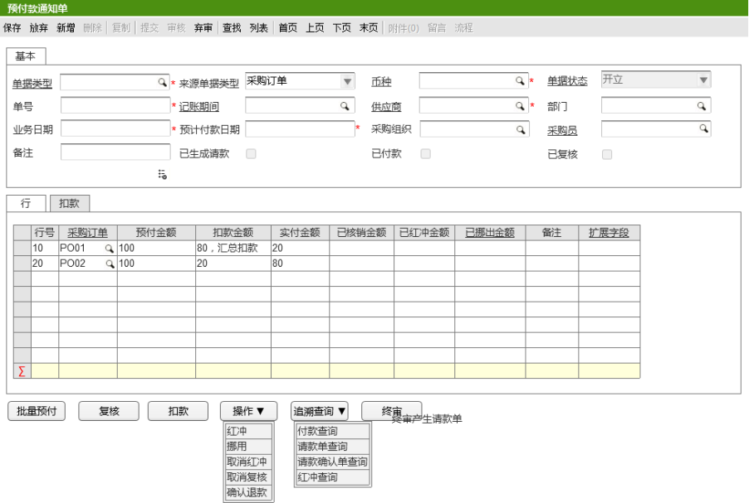
 |  |  | 字段 | 中文 | 类型 | 默认值 | 备注
 |  |  | PrePaymentLines | 预付款通知单行 | 集合<预付款通知单行>
 |  |  | DocumentType | 单据类型 | 预付款通知单单据类型
 |  |  | SrcDocType | 来源类型 | 预付款通知单来源类型枚举
 |  |  | Status | 单据状态 | 通用单据类型枚举
 |  |  | Currency | 币种 | 币种
 |  |  | AccountPeriod | 记账期间 | 账薄会计期间
 |  |  | Supplier | 供应商 | 供应商
 |  |  | Dept | 采购部门 | 部门
 |  |  | Buyer | 采购员 | 业务员
 |  |  | PrePayDate | 预计付款日期 | 日期
 |  |  | POOrg | 采购组织 | 组织机构
 |  |  | Memo | 备注 | 字符串
 |  |  | IsReview | 复核 | 布尔
 |  |  | ReviewBy | 复核人 | 字符串
 |  |  | ReviewOn | 复核时间 | 日期时间
 |  |  | IsFinal | 终审 | 布尔
 |  |  | FinalBy | 终审人 | 字符串
 |  |  | FinalOn | 终身时间 | 日期时间
 |  |  | IsPayment | 已付款 | 布尔
 |  |  | PaymentBy | 付款人 | 字符串
 |  |  | PaymentOn | 付款时间 | 日期时间
 |  |  | SubmitBy | 提交人 | 字符串
 |  |  | SubmitOn | 提交时间 | 日期时间
 |  |  | ApprovedBy | 审核人 | 字符串
 |  |  | ApprovedOn | 审核时间 | 日期时间
 |  |  | UnApprovedBy | 弃审人 | 字符串
 |  |  | UnApprovedOn | 弃审时间 | 日期时间
 |  |  | IsRefund | 退款 | 布尔
 |  |  | RefundBy | 退款人 | 字符串
 |  |  | RefundOn | 退款时间 | 日期时间
 |  |  | SrcPrePayDocNo | 来源预付款通知单号 | 字符串
 |  |  | SrcPrePayDocID | 来源预付款通知ID | 长整数
 |  |  | WFOriginalState | 之前状态 | 整数
 |  |  | WFCurrentState | 当前状态 | 整数
 |  |  | PaymentType | 付款类型 | 枚举( 蓝字 0 /红字 1 ) |  |  | (新增字段)

 |  | 单据名 | 实体 | 表名
 |  | 预付款通知单行 | PrePaymentLine | GS_FI_PrePaymentLine

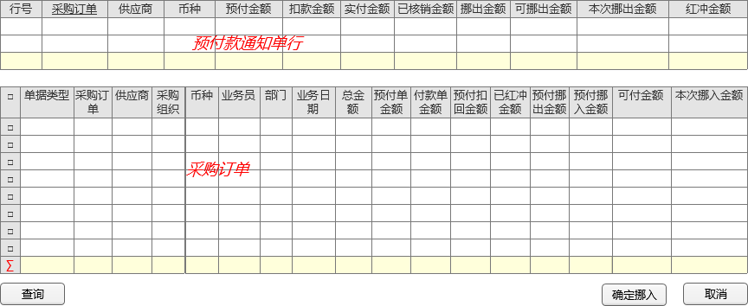
 |  |  | 字段 | 中文 | 类型 | 默认值 | 备注
 |  |  | PrePayment | 预付款通知单 | 预付款通知单
 |  |  | PrePaymentDRDetails | 扣款登记明细行 | 集合<扣款登记明细行>
 |  |  | LineNum | 行号 | 整数
 |  |  | SrcPO | 采购订单 | 采购订单
 |  |  | PrePayMoney | 预付金额 | 十进制数
 |  |  | DRMoney | 扣款金额 | 十进制数
 |  |  | ActualMoeny | 实付金额 | 十进制数
 |  |  | SumApplyMoney | 已核销金额 | 十进制数
 |  |  | SumRedFlushMoney | 已红冲金额 | 十进制数
 |  |  | SumMoveMoney | 已挪出金额 | 十进制数
 |  |  | SrcMoveDocNo | 挪入来源单号 | 字符串 | 已废弃，改为挪用子表；
 |  |  | SrcMoveDocID | 挪入来源单ID | 长整数
 |  |  | SrcMoveLineNum | 挪入来源单行号 | 整数
 |  |  | SrcMoveLineID | 挪入来源单行ID | 长整数
 |  |  | SrcPrePayLineID | 来源蓝字付款通知单行ID | 长整数
 |  |  | SrcPrePayLineNum | 来源蓝字付款通知单行号 | 整数
 |  |  | Memo | 备注 | 字符串 | 原有字段错误，改为Memo
 |  |  | DescFlexSegments | 描述性弹性域 | 实体扩展字段集合
 |  |  | SrcPrePayLine | 来源蓝字付款通知单行 | 预付款通知单行 | 为了红冲单据可以方便的查到来源蓝字的 各种金额（尤其是UI端）

 |  | 单据名 | 实体 | 表名
 |  | 扣款登记明细行 | PrePaymentDRDetail | GS_FI_PrePaymentDRDetail

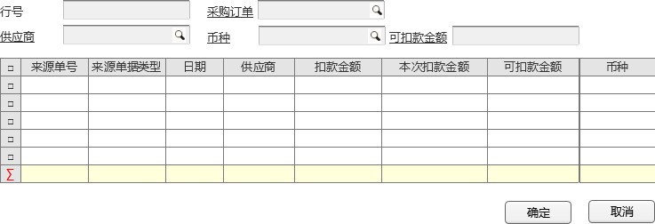
 |  |  | 字段 | 中文 | 类型 | 默认值 | 备注
 |  |  | PrePaymentLine | 预付款通知单行 | 预付款通知单行
 |  |  | LineNum | 行号 | 整数
 |  |  | DescFlexSegments | 实体扩展字段 | 实体扩展字段集合
 |  |  | SrcDocOrg | 来源组织 | 组织机构
 |  |  | SrcBusDate | 来源单据业务日期 | 日期
 |  |  | SrcDocID | 来源单据ID | 长整数
 |  |  | SrcDocNo | 来源单号 | 字符串
 |  |  | SumDRMoney | 扣款金额 | 十进制数
 |  |  | Supplier | 供应商 | 供应商
 |  |  | Currency | 币种 | 币种
 |  |  | DRMoney | 本次扣款金额 | 十进制数
 |  |  | Memo | 备注 | 字符串

 |  | 单据名(新增) | 实体 | 表名
 |  | 预付款行挪用明细 | PrePaymentLineMoveDetail | GS_FI_PrePaymentLineMoveDetail

 |  |  | 字段 | 中文 | 类型 | 默认值 | 备注
 |  |  | PrePaymentLine | 预付款通知单行 | 预付款通知单行
 |  |  | LineNum | 行号 | 整数
 |  |  | SrcMoveDocNo | 挪用单号 | 字符串
 |  |  | SrcMoveDocID | 挪用单ID | 长整数
 |  |  | MoveMoney | 挪用金额 | 十进制数
 |  |  | Memo | 备注 | 字符串
 |  |  | DescFlexSegments | 实体扩展字段 | 实体扩展字段集合

2、 | 业务流程
 |  | 采购订单 | --> 预付款通知单 | -->请款单
 |  | 扣款 | --> 补充到预付款通知单
 |  |  | 实付金额 = 预付金额 - 扣款金额

 |  | 上下游更新调用方法即可： | UFIDA.U9.Cust.GS.FT.HBHHelper.EntityTakeQtyUpdate.UpdateTakeQty(…)
 |  | (Inserted、Updated、Deleted都要调用) | dll位置： UBFV30\U9.VOB.Product.Component\Unconfiged\Component\UFIDA.U9.Cust.GS.FT.HBHHelper.dll
 |  |  | 代码： GreatStar\FT\Code\UFIDA.U9.Cust.GS.FT.HBHHelper\

 | 2.1 | 采购订单(采购管理-采购订单) --> 预付款通知单
 |  | 采购订单 整单金额 分批转 预付款通知单 （不是行对应，是整单金额 对应，可分批）

 |  | 上下游关系为： 采购订单-->预付款通知单行 ； 订单头金额 与 预付款通知单金额之间 有回写逻辑；
 |  |  | 采购订单总金额 | (实时汇总行金额计算)

 |  | 规则 | 挪用明细行(本单) | 预付款行字段(本单) | 采购订单头. | 备注
 |  | 变化更新来源订单 |  | 预付金额 | 私有段3 (已预付金额)
 |  | 变化更新来源订单 |  | 预付已核销金额 | 私有段4 (预付已核销金额)
 |  | 变化更新来源订单 |  | 预付已红冲金额 | 私有段5 (预付已红冲金额)
 |  | 变化更新来源预付款行 | 挪用金额 | 预付已挪出金额 | 私有段6 (预付已挪出金额)
 |  | 变化更新挪用来源订单 | 挪用金额 |  | 私有段7 (预付已挪入金额) | 挪用行与预付款行来源订单不同，更新的实体也不同

 | 2.2 | 预付款通知单 (复审) --> 请款单 (财务-应付-请款)
 |  |  | 请款单 （请款用途=预付款）

 |  |  | 请款单行(本单) | 来源预付款行 | 采购订单头(关联影响，只需更新来源预付款即可,来源预付款会自动更新订单)
 |  |  | 请购金额 | 已核销金额 | 私有段4

 | 2.3 | 预付款 --> 预付款红冲
 |  | 点击红冲时，复制一张单据，清空单据类型，设置付款类型=红字，单据类型根据付款类型(红字、蓝字) 过滤；
 |  | 单据类型传入参数，单据的 付款类型； 单据类型参照的过滤条件： 若 付款类型=空，则可以看到所有的；若=蓝字，自能看到蓝字的；若=红字，只能看到红字的；

 |  |  | 请款单行(本单) | 来源预付款行 | 采购订单头(关联影响，只需更新来源预付款即可,来源预付款会自动更新订单)
 |  |  | 预付金额 | 已红冲金额 | 私有段5

 | 2.4 | 预付款挪出：
 |  | 参见 宇能 的方案文档，页面操作 基本一致；
 |  | 但 后台写入数据不对，要写入到 行挪用明细中，挪用行金额变更 更新到 行上，关联更新到来源订单上；

 |  | 规则 | 挪用明细行(本单) | 预付款行字段(本单) | 挪用行来源采购订单头 | 采购订单头(关联影响，只需更新来源预付款即可,来源预付款会自动更新订单)
 |  | 变化更新来源预付款行 | 挪用金额 | 预付已挪出金额 |  | 私有段6 (预付已挪出金额)
 |  | 变化更新挪用来源订单 | 挪用金额 |  | 私有段7 (预付已挪入金额) |  | 挪用行与预付款行来源订单不同，更新的实体也不同

2、实体事件
 | 2.1 | 默认值

 | 2.2 | 校验
 |  | 预付金额不允许大于来源采购订单总金额-预付单金额-付款金额+预付扣回金额+已红冲金额+预付挪出金额-预付挪入金额
 |  | 供应商扣款登记.扣款金额=0，扣款状态=未扣款
 |  | 预付款日期不允许小于业务日期，记账期间等于预付款日期中的年+月所对应的记账期间，不允许改
 |  | 挪出金额不允许大于可挪出金额
 |  | 本次退款金额为0，点击【确认红冲】时，系统认定为本次不进行红冲

 |  | 预付金额 不允许小于 已扣款金额 + 已核销金额 + 已红冲金额 + 已挪出金额

 |  | 采购订单头校验： | 采购订单总金额 不允许小于 已预付金额 - 已红冲金额 - 已挪出金额

 | 2.3 | 增删改后的 关联单据更新；

3. UI：
 | 页面按钮动作
 |  | 1、【批量预付】，弹出拉单查询界面：供应商必须录入，以保证一个供应商只能对应一个预付款单。

 |  | 2、【】

 |  | 2、【确认挪入】，校验预付款通知单行中的本次挪出金额必须等于勾选的采购订单中本次挪入金额的合计。
 |  | 3、【确认红冲】，根据录入的单据类型的业务类型，生成一张已审核状态的预付款通知单，并记录来源单据信息。
 |  | 4、【确认退款】，生成一张单据类型中业务类型为“应收借项账户单”的开立的应收单（一期一阶段一批暂不实现），应收单生成后，调用系统的应收单提交、审核API服务提交和审核当前应收单。
 |  | 5、【批量预付】，弹出拉单查询界面：供应商必须录入，以保证一个供应商只能对应一个预付款单。

 |  | 6、【请款确认】，生成请款确认单，请款确认单审核后，生成一张已审核的付款单---标准产品逻辑。
 |  | 7、【红冲】，弹出红冲界面。

 | 页面控制
 |  | 行预付金额允许修改，扣款金额不允许修改； 扣款子行 扣款金额允许修改；

 |  | 单据类型返回，带出付款类型；
 |  | 付款类型只读，不允许修改；

 | 页面默认值

 |  | 挪用弹出页面：
 |  |  | 可挪用金额 = | 预付款行. (预付金额 - 扣款金额 - 预付已核销金额 - 预付已红冲金额 - 预付已挪出金额)

费用付款通知单
总体目录
0、 | 总体
 |  |  | 单据名 | 实体 | 表名
 |  |  | 费用付款通知单头 | PaymentCost | GS_FI_PaymentCost
 |  |  | 费用付款通知单行 | PaymentCostLine | GS_FI_PaymentCostLine
 |  |  | 费用付款通知单子行

1、 | 实体及UI、列表
 |  | 单据名 | 实体 | 表名
 |  | 费用付款通知单头 | PaymentCost | GS_FI_PaymentCost

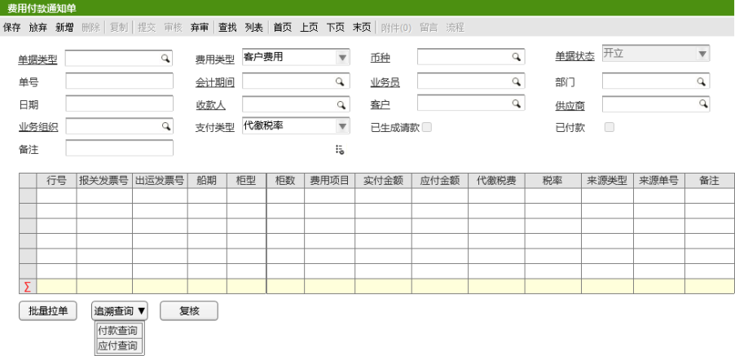
 |  |  | 字段 | 中文 | 类型 | 规则与约束 | 备注
 |  |  | DocumentType | 单据类型 | 费用付款通知单类型
 |  |  | CostType | 费用类型 | 可扩展枚举 | 客户费用，运费，杂费
 |  |  | Currency | 币种 | 币种
 |  |  | Status | 单据状态 | 枚举 | 开立，审核，已审核
 |  |  | DocNo | 单号 | 字符
 |  |  | AccountingPeriod | 会计期间 | 会计期间档案
 |  |  | Salesman | 业务员 | 业务员档案
 |  |  | CalcDept | 部门 | 部门档案
 |  |  | Date | 日期 | 日期时间
 |  |  | Payee | 收款人 | 收款人档案
 |  |  | Customer | 客户 | 客户档案
 |  |  | Supplier | 供应商 | 供应商档案
 |  |  | BusinessOrg | 业务组织 | 组织档案 | 手工录入
 |  |  | PaymentType | 支付类型 | 可扩展枚举
 |  |  | Generated | 已生成请款 | 布尔
 |  |  | Pay | 已付款 | 布尔
 |  |  | Memo | 备注 | 字符
 |  |  | Reviewer | 复核人 | 字符串
 |  |  | ReviewDate | 复核日期 | 日期时间
 |  |  | Submit | 提交人 | 字符串
 |  |  | SubmitDate | 提交日期 | 日期时间
 |  |  | Audit | 审核人 | 字符串
 |  |  | AuditDate | 审核日期 | 日期时间
 |  |  | Abandoned | 弃审人 | 字符串
 |  |  | AbandonDate | 弃审日期 | 日期时间
 |  |  | ExtensibleField | 可扩展字段 | 可扩展字段集合

 |  | 单据名 | 实体 | 表名
 |  | 费用付款通知单行 | PaymentCostLine | GS_FI_PaymentCostLine

 |  |  | 字段 | 中文 | 类型 | 规则与约束 | 备注
 |  |  | DocLineNo | 行号 | 整数 | 自动增长
 |  |  | InvoiceGroup | 发票组 | 发票号档案 | 手动选择，发票号
 |  |  | ExpenseItem | 费用项目 | 项目档案 | 根据来源单据带出
 |  |  | Payable | 应付金额 | 十进制 | 根据来源单据带出
 |  |  | Paid | 实付金额 | 十进制
 |  |  | Debit | 扣款金额 | 十进制 | 手工录入
 |  |  | TaxationPay | 代缴税费 | 十进制 | 根据来源单据带出
 |  |  | TaxRate | 税率 | 十进制 | 根据来源单据带出
 |  |  | SourceType | 来源类型 | 枚举 | 根据来源单据带出
 |  |  | SourceNumber | 来源单号 | 字符串 | 根据来源单据带出
 |  |  | Memo | 备注 | 字符
 |  |  | CustomsInvoiceNo. | 报关发票号 | 长整数
 |  |  | ShipmentInvoiceNo. | 出运发票号 | 长整数
 |  |  | Shipment | 船期 | 日期时间
 |  |  | CabinetType | 柜型 | 字符串
 |  |  | CabinetNum | 柜数 | 整数

 |  | 单据名 | 实体 | 表名
 |  | 费用付款通知单子行

 |  |  | 字段 | 中文 | 类型 | 规则与约束 | 备注
 |  |  | LineNum | 行号 | 整数 | 自动增长
 |  |  | OrderNum | 订单号 | 字符串
 |  |  | ShipmentDetails | 出运明细单号 | 字符串
 |  |  | OrderLineNum | 订单行号 | 整数
 |  |  | ShipmentDetailsLine | 出运明细单行号 | 整数
 |  |  | Commission | 佣金金额 | 十进制

2、 | 实体事件

 | 2.1、 | 默认值

 | 2.2、 | 校验

 | 2.3、 | 增删改后的 关联单据更新；

3、页面按钮动作
 | 1、【复核】，生成U9标准产品的请款单

③更新
 | 修改：UPDATE修改表里的现有数据。不增加也不删除数据，只是在现有数据上进行修改。

